画面イメージ
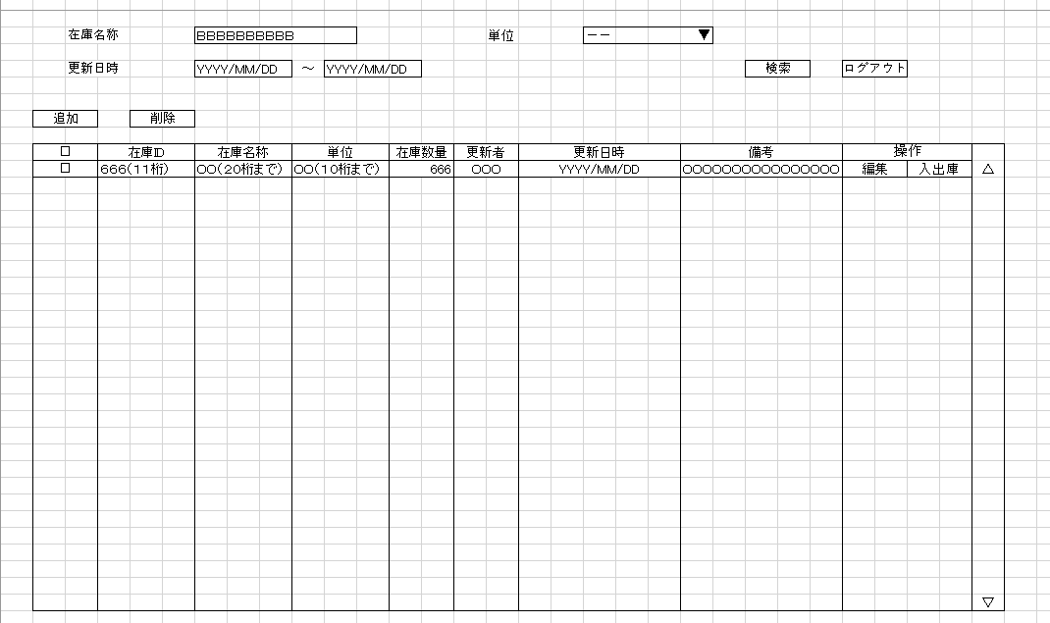
詳細設計書 | 論理名称 | K001 | システムID | KS | 改訂日 | 2023-05-02
 | 物理名称 | 在庫情報一覧 | システム名称 | 倉庫管理システム | 改訂者 | 馬広超

画面イメージ

IO関連
詳細設計書 |  |  | 論理名称 |  | K001 |  |  | システムID | KS | 改訂日 | 2023-05-02
 |  |  | 物理名称 |  | 在庫情報一覧 |  |  | システム名称 | 倉庫管理システム | 改訂者 | 馬広超

I/O関連図

在庫情報登録
 |  |  |  |  |  |  |  | 追加ボタン

 |  |  |  |  |  |  |  | 編集ボタン
ログイン
在庫情報一覧
 |  | ログインボタン

入出庫情報一覧
 |  |  |  |  |  |  |  | 入出庫ボタン

パラメータ一覧
No | 論理名称 |  |  | 物理名称 |  | I/O | 備考
1 | 在庫商品ID |  |  | id |  | I
2
3
4
5
6
7
8
9
テーブル一覧
No | 論理名称 |  |  | 物理名称 |  | I/O | 備考
1 | 在庫情報 |  |  | t_stock |  | I/O
2 | コードマスタ |  |  | m_code |  | O
3
4
5
6
7
8
9
ファイル一覧
No | 論理名称 |  |  | 物理名称 |  | I/O | 備考
1
2
3
4
5
6
7
8
9

